1.Atlīdzības_izmaksas
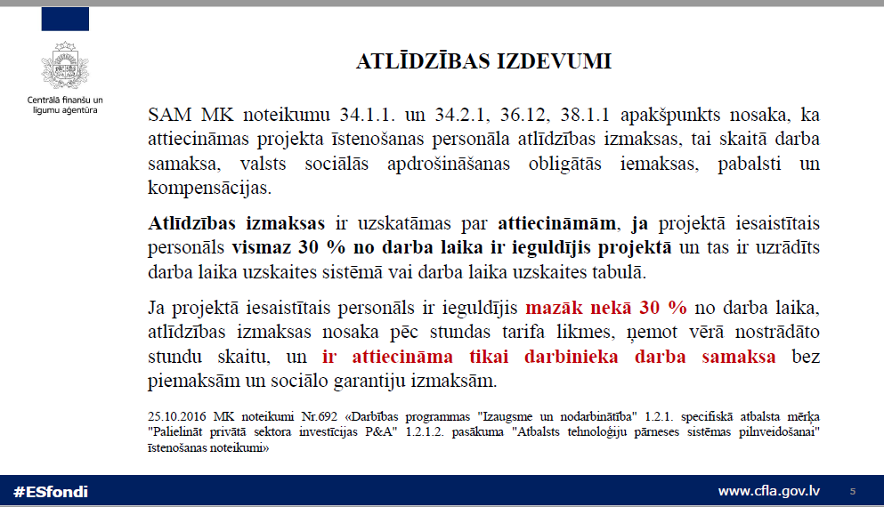

2.Darba_laika_uzskaite
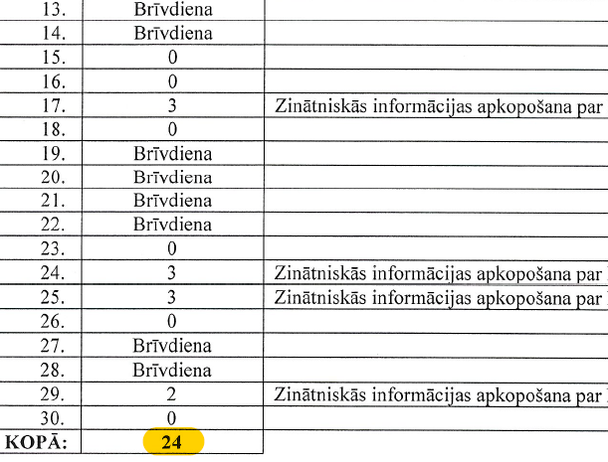
SVARĪGI

Kopējā DLU (tajā atspoguļots pamatdarbs un visi konkrētā darbinieka projekti kopējās noslodzes noteikšanai)

DLU nesakritības gadījumos ar citiem projektā iesniegtajiem atalgojuma izmaksu dokumentiem, pārmaksa var netikt attecināta (piemēram, samaksa veikta par 80 darba stundām, taču prjketa darba laika uzsakites lapās uzrādītas 76 stundas. Izmaksas no projekta būs attiecināmas par mazāko stundu skaitu).

Piemērs Nr.1

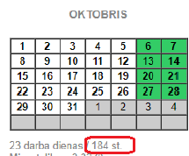

Piemērs Nr.2
DLUT
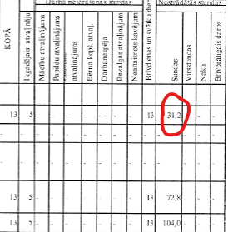

Darba uzskaites veidlapa

3.Atvaļinājumi
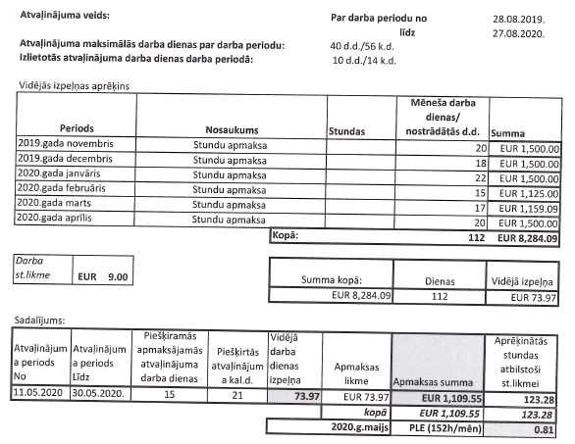
Atlīdzības izdevumi - atvaļinājums detalizētāk:

Rīkojumā periods - par nostrādāto laiku projektā periodi nepārklājas

Attiecināms - proporcionāli nostrādātajam laikam konkrētajā projektā

Attiecināms, ja nodarbināts projekta ietvaros vismaz ar 30% noslodzi

Attiecināms = > 1.67 vai 3.34 atvaļinājuma dienas (+ proporcija)

Vidējā izpeļņa - atbilstoši Darba likumā noteiktajam

NAV attiecināmas atvaļinājuma dienas avansā, tātad attiecināmas tikai par periodu līdz atvaļinājuma laikam vai līdz MP pārskata perioda beigām, kad ir konstatējama darbinieka nodarbinātība projektā

Ja pēc norādītā MP perioda nav attiecināma atvaļinājuma nauda pilnā apmērā, tad atlikušo atvaļinājuma summu drīkst attiecināt nākamajos MP - atsevišķu MP par šīm izmaksām nesniedz

Atvaļinājums ir attiecināms un vidējā izpeļņa rēķināma tikai par periodu, kad darbinieks ir strādājis ar noslodzi 30% vai vairāk no normālā darba laika.

Atvaļinājuma aprēķina piemērs

